상품제안서
스테인리스 물병 JVR Water Pot | 상품코드: S12851

 |  |  |  |  |  | 02-713-8555 | www.synergygift.co.kr
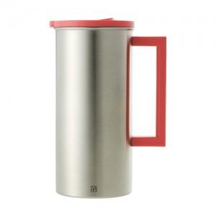

【상세/제작정보】 | 1. 국내생산 및 국내자재사용(포스코社 스테인리스 304J1(18-8)) 2. 1도 실크 인쇄시 인쇄판비 110,000원, 개별인쇄비 330원 추가 3. 300개 이상시 1도 실크인쇄 무료 진행. 4. 5,000개 이상시 색상변경가능 (단, 소요기간 20일이상_협의요망)

【인쇄/포장옵션】 | 실크 / 포장지포장

【공급단가】 | 수량 | 100~ | 500~ | 1,000~ | 3,000~
*VAT별도 | 단가 | 13,500원 | 13,000원 | 12,500원 | 12,000원

【상품 URL】 | https://www.synergygift.co.kr:443/src/goods_detail.php?gdno=11335

